상품제안서
아이리버 무선 블루투스 이어폰 IB-TW100 | 상품코드: F20729

 |  |  |  |  |  |  | 02-412-0044 | www.easy1.co.kr
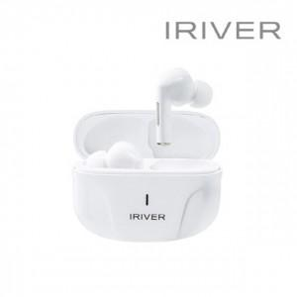

【상세/제작정보】

【인쇄/포장옵션】 | 실크, 레이저 / 포장지포장

【공급단가】 | 수량 | 20~ | 50~ | 100~ | 300~ | 500~
*VAT별도 | 단가 | 32,690원 | 31,930원 | 31,420원 | 30,650원 | 29,370원

【상품 URL】 | https://easy1.co.kr:443/src/goods_detail.php?gdno=20729

